Grupo 2
AMPLIFICADOR BJT REALIMENTADO
Resultado de aprendizaje |  |  |  |  | Competencia a evaluar |  |  |  |  | Tipo de competencia
Utiliza la realimentación para modificar características de los amplificadores como la ganancia y el ancho de banda para disminuir la distorsión, inestabilidad y el ruido. |  |  |  |  | Identifica, formula y resolve problemas complejos de la ingeniería electrónica, mediante la aplicación de los principios de la ciencia, las matemáticas y la ingeniería. |  |  |  |  | Programa
 |  |  |  |  | Analiza e interpreta las características estáticas, dinámicas y funcionales del transistor BJT y las considera para posteriores diseños, solución e implementación de un sistema electrónico funcional. |  |  |  |  | Institucional (Investigación)
 |  |  |  |  | Evalúa qué tipo de procedimientos y estrategias matemáticas pueden ser útiles para calcular las respuestas de un sistema analógico que involucre componentes discretos como el transistor BJT. |  |  |  |  | Institucional (Pensamiento matemático)
Detecta las fallas comunes por las que el funcionamiento de una configuración de circuito no sea satisfactorio de acuerdo a unas especificaciones de diseño, mediante las mediciones de las señales de entrada y salida. |  |  |  |  | Desarrolla y conduce experimentos, y analiza datos, para extraer conclusiones con criterio ingenieril. |  |  |  |  | Programa
Parámetros del amplificador |  |  |  | 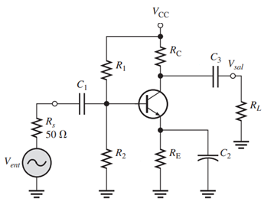 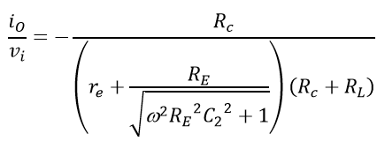 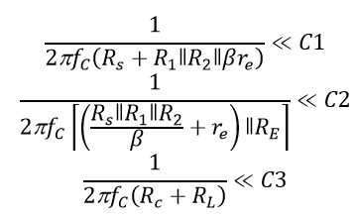 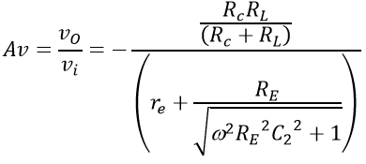

Vcc | 12 | Beta | 280
VBE | 0.7 | RL | 100
RC | 100 | Rs | 50
RE | 51 | f | 1000
R1 | 660 | R1||R2 | 165
R2 | 220 | (Rs||R1||R2)/B +re | 0.72022641918
C1 | 1.2050747086 | microF
C2 | 224.09972571 | microF
C3 | 0.79577471546 | microF

IB(µA) | IC (mA) | Vce | VC | VE | IB medida | IC medida | Vce medido | VC medido | VE medido | re | Av2 (C2=0) | Av2 (C2=¥) | io/vi (C2=0) | io/vi (C2=¥)
159.2 | 44.6 | 5.27 | 7.5417099342 | 2.2737279335 |  |  |  |  |  | 0.6 | 1.0 | 85.7 | 0.0097 | 0.85736347419

C2 | ZE | Ren | Av1 | Av2 | Av Total | io/vi | Vi(AC)(Vpp) | Vi(AC) Ajustado (Vpp) | Vo(AC) (Vpp) | Vo(AC) medido | Av medida | io/vi medido
0 | 51.6 | 163.1 | 0.77 | 1.0 | 0.7 | 0.0 | 4.30 |  | 3.2 |  | #DIV/0! | #DIV/0!
0.1 | 51.6 | 163.1 | 0.77 | 1.0 | 0.7 | 0.0 | 4.30 |  | 3.2 |  | #DIV/0! | #DIV/0!
10 | 15.8 | 159.1 | 0.76 | 3.2 | 2.4 | 0.0 | 0.08 |  | 0.2 |  | #DIV/0! | #DIV/0!
100 | 2.2 | 129.8 | 0.72 | 23.0 | 16.6 | 0.2 | 0.08 |  | 1.3 |  | #DIV/0! | #DIV/0!
200 | 1.4 | 115.6 | 0.70 | 36.3 | 25.3 | 0.4 | 0.08 |  | 2.0 |  | #DIV/0! | #DIV/0!
470 | 0.9 | 100.7 | 0.67 | 54.2 | 36.2 | 0.5 | 0.08 |  | 2.9 |  | #DIV/0! | #DIV/0!
940 | 0.8 | 92.5 | 0.65 | 66.4 | 43.1 | 0.7 | 0.08 |  | 3.5 |  | #DIV/0! | #DIV/0!
1880 | 0.7 | 87.7 | 0.64 | 74.9 | 47.7 | 0.7 | 0.08 |  | 3.8 |  | #DIV/0! | #DIV/0!
4700 | 0.6 | 84.4 | 0.63 | 81.0 | 50.9 | 0.8 | 0.08 |  | 4.1 |  | #DIV/0! | #DIV/0!
6700 | 0.6 | 83.7 | 0.63 | 82.4 | 51.6 | 0.8 | 0.08 |  | 4.1 |  | #DIV/0! | #DIV/0!

Preguntas
1. ¿Para qué valor de C2 el amplificador se encuentra trabajando en lazo abierto?
2. ¿Para qué valor de C2 el amplificador se encuentra trabajando en lazo cerrado
3. ¿Los cambios de C2 afectan la polarización del amplificador?
4. ¿Cuál es el efecto de C2 en la ganancia del amplificador? Argumente su respuesta
5. Realice una explicación de los resultados obtenidos, teniendo en cuenta el siguiente interrogante ¿Los valores medidos son iguales a los calculados? De ser negativa la respuesta anterior analice ¿Los valores son comparables o difieren bastante entre sí? ¿Las diferencias son aceptables dentro de los márgenes de error esperados? Explique por qué se presentan diferencias entre estos valores teniendo en cuenta el principio de funcionamiento de los elementos del circuito y el método de análisis usado para obtener las respuestas deseadas.
Conclusiones:

Evidencias de las señales de entrada y salida en AC

